关系图
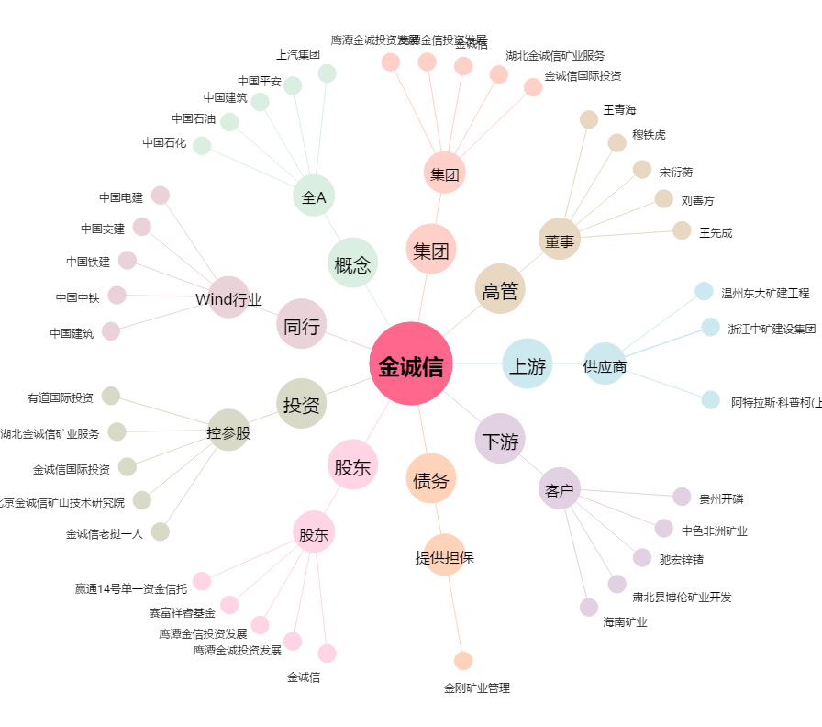
金诚信[603979.SH] - 关系概览图

